信用交易
融资融券市场交易数据统计(2023-11-03)

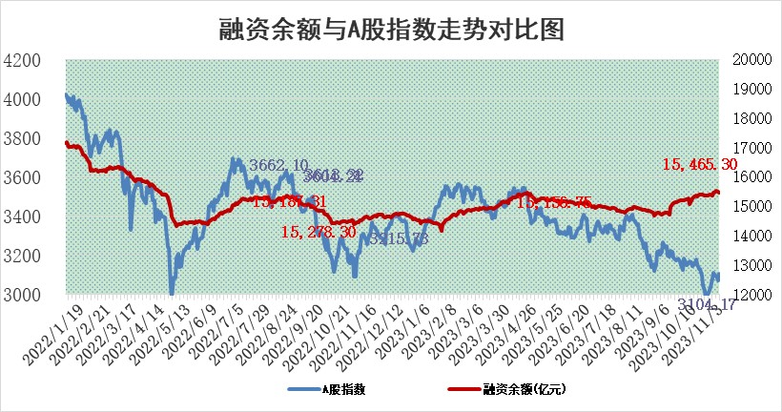
标的证券 | 融资融券余额（亿元） | 融资余额（亿元） | 融券余额（亿元） | 融资买入额（亿元） | 融资融券规模变化（亿元） | 融资余额增幅(‰) | 融券余额增幅(%)
统计数据 | 16,267.94 | 15,465.30 | 799.40 | 620.96 | -41.28 | -2.47 | -0.36

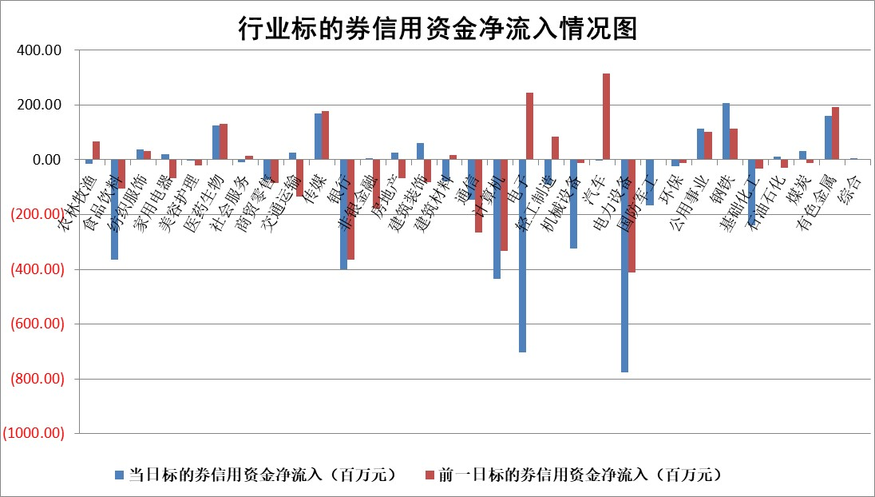

 |  |  |  |  |  |  |  | 2

标的基金代码 | 标的基金简称 | 融资余额/市值(%) | 融资余额增幅(%) | 融资买入额/成交金额(%) | （融资余额净增额-融券余额净增额）/市值(‱) | 融券余额降幅(%) | ABS[（融资余额净增额-融券余额净增额）/市值净增额-1](%)
159902 | 华夏中小板ETF | 0.00 | 0.00 | 0.00 | 0.00 | 0.00 | 100.00
159915 | 易方达创业板ETF | 3.57 | -1.01 | 1466.55 | -3.84 | -2.85 | 102.63
159919 | 嘉实沪深300ETF | 3.29 | -1.79 | 6.36 | -6.31 | -6.24 | 108.37
159920 | 华夏恒生ETF | 62.58 | 0.46 | 16.66 | 28.56 | -2.41 | 87.84
159922 | 嘉实中证500ETF | 1.10 | 5.20 | 547.39 | 1.36 | -1.88 | 98.31
159925 | 南方沪深300ETF | 0.11 | -2.13 | 0.01 | -0.24 | 0.00 | 100.29
159928 | 消费ETF | 1.02 | -0.61 | 2.71 | -0.53 | 1.45 | 100.61
159934 | 易方达黄金ETF | 245.48 | 0.09 | 51.23 | 22.85 | 0.00 | 1142.33
159939 | 全指信息技术ETF | 0.97 | 23.65 | 185.01 | 20.44 | 27.46 | 91.54
159940 | 全指金融地产ETF | 0.10 | -10.56 | 0.00 | -1.15 | 0.00 | 103.52
159995 | 半导体芯片ETF | 2.67 | -0.36 | 86.89 | -0.11 | 3.98 | 100.05
159997 | 天弘中证电子ETF | 1.64 | 5.51 | 4.10 | 8.15 | -2.42 | 96.55
159998 | 天弘中证计算机主题ETF | 0.67 | -3.72 | 0.16 | -8.06 | -45.88 | 104.03
510050 | 华夏上证50ETF | 9.02 | -0.58 | 109.71 | -4.90 | 4.74 | 102.41
510180 | 华安上证180ETF | 0.54 | -0.01 | 1.06 | 0.00 | 0.67 | 100.00
510880 | 华泰柏瑞红利ETF | 0.36 | 5.29 | 1.23 | 2.00 | 5.62 | 65.04
510900 | 易方达恒生H股ETF | 81.79 | -0.29 | 4.51 | -24.17 | 0.00 | 111.02
511010 | 5年期国债ETF | 9.58 | 0.00 | 0.21 | 0.00 | 0.00 | 100.03
511380 | 可转债及可交换债券ETF | 4.82 | 2.33 | 19.14 | 11.00 | 0.00 | 81.93
512000 | 全指证券ETF | 7.81 | -0.73 | 19.05 | -4.88 | 2.37 | 105.03
512010 | 沪深300医药卫生ETF | 4.88 | 2.34 | 153.97 | 11.14 | -0.14 | 79.84
512070 | 沪深300非银ETF | 2.06 | 1.87 | 863.16 | 4.51 | 12.67 | 94.26
512400 | 南方中证申万有色金属ETF | 2.35 | 1.43 | 0.41 | 4.38 | 8.46 | 89.83
512580 | 广发中证环保产业ETF | 1.70 | 2.69 | 0.56 | 4.39 | -1.01 | 95.63
512660 | 国泰中证军工ETF | 3.89 | -0.92 | 14.95 | -3.80 | -0.86 | 102.78
512800 | 华宝中证银行ETF | 14.26 | -0.11 | 2.14 | 0.96 | 16.79 | 101.84
512980 | 广发中证传媒ETF | 0.92 | -1.35 | 158.05 | -6.66 | -66.90 | 4886.10
515030 | 华夏中证新能源汽车ETF | 2.65 | -0.67 | 23.80 | -2.28 | -2.15 | 101.79
515050 | 华夏中证5G通信主题ETF | 1.38 | 1.67 | 12.71 | 1.95 | -8.36 | 98.95
515070 | 华夏中证人工智能ETF | 3.34 | 6.07 | 7.84 | 18.84 | -2.28 | 91.88
标的股票比较指标 |  | 融资余额/流通A股市值(%) | 融资余额增幅(%) | 融资买入额/成交金额(%) | （融资余额净增额-融券余额净增额）/流通A股市值(‱) | 融券余额降幅(%) | ABS[（融资余额净增额-融券余额净增额）/流通A股市值净增额-1](%)
前十名标的个股 |  | 阳光城 | 康强电子 | 腾达建设 | 鼎捷软件 | 江苏吴中 | 中贝通信
 |  | 搜于特 | 天德钰 | 国海证券 | 康强电子 | 山东矿机 | 西力科技
 |  | 紫鑫药业 | 迪威尔 | 黔源电力 | 华孚时尚 | 润邦股份 | 松井股份
 |  | 嘉凯城 | 天奇股份 | 龙元建设 | 中贝通信 | 瑞德智能 | 神州细胞
 |  | 宋都股份 | 美好医疗 | 上海电力 | 兆龙互连 | 兴源环境 | 康为世纪
 |  | 美好置业 | 华孚时尚 | 中集集团 | 新元科技 | 华纺股份 | 华骐环保
 |  | 中天金融 | 新元科技 | 海亮股份 | 兆日科技 | 广日股份 | 国光电器
 |  | 庞大集团 | 鼎捷软件 | 路德环境 | 奥飞娱乐 | 龙腾光电 | 迈威生物
 |  | 泽达易盛 | 奥飞娱乐 | 京威股份 | 天奇股份 | 康欣新材 | 中国移动
 |  | 蓝光发展 | 信质集团 | 新钢股份 | 富春股份 | 福建高速 | 天能股份
后十名标的个股 |  | 步步高 | 神州细胞 | 步步高 | 联动科技 | 山推股份 | 帝科股份
 |  | 鸿达兴业 | 龙头股份 | 鸿达兴业 | 凯格精机 | 精准信息 | 奥泰生物
 |  | 天沃科技 | 联动科技 | 天沃科技 | 贵阳银行 | 阳光照明 | 宝胜股份
 |  | 金圆股份 | 唯捷创芯 | 金圆股份 | 波导股份 | 国安达 | 深城交
 |  | 哈工智能 | 东利机械 | 哈工智能 | 致远新能 | 平安银行 | 民生银行
 |  | 正邦科技 | 贵阳银行 | 正邦科技 | 朗科科技 | 惠博普 | 科林电气
 |  | 华铁股份 | 永信至诚 | 华铁股份 | 龙头股份 | 炬华科技 | 灿勤科技 | ;
 |  | 中国中期 | 精研科技 | 中国中期 | 国光电气 | 迈普医学 | 江特电机
 |  | 慧辰股份 | 英力股份 | 慧辰股份 | 强力新材 | 宝兰德 | 万德斯
 |  | 新华联 | 麦捷科技 | 新华联 | 西力科技 | 华闻集团 | 闰土股份
说明：1.以上普通交易数据和信用交易数据皆以交易日收盘后数据为基准；2.上述标的证券总数据只计算标的证券市场总数据，不包括从标的证券中调出去标的证券数据，所以与交易所公布的总值略有不同； 3.上述行业采用申万一级行业分类；4.以上标的基金和标的个股中比较的6个指标值中：前5个（从左至右）为正向指标，值越大排名越靠前；第6个为逆向指标，值越小，排名越靠前；5.第6个指标中ABS[]表示求绝对值，其主要用于考量信用资金相对净流入对股价相对净变化的贡献程度；6.数据来源：wind，交易所。

 | 证券代码 | 新增融资余额 | 融资买入额 | 融资买入增幅前10
远大智能 | 002689 | 28175353 | 42268582 | 199%
亚太股份 | 002284 | 21555247 | 34242865 | 82%
赛诺医疗 | 688108 | 72122899 | 101076547 | 78%
湖南发展 | 000722 | 66023557 | 137112987 | 75%
柘中股份 | 002346 | 14584119 | 36845980 | 58%
国城矿业 | 000688 | 24683149 | 48240585 | 54%
兆新股份 | 002256 | 1985058 | 4066269 | 52%
凯美特气 | 002549 | 33806472 | 61340055 | 52%
华昌达 | 300278 | 13474542 | 19303225 | 48%
新华联 | 000620 | 27311937 | 39201759 | 43%

 | 证券代码 | 新增融资余额 | 融资买入额 | 融资买入增幅前10
兔宝宝 | 002043 | 73310337 | 89923983 | 334%
捷昌驱动 | 603583 | 26026415 | 31686727 | 262%
湘财股份 | 600095 | 94196837 | 132280449 | 252%
中谷物流 | 603565 | 49103883 | 60098371 | 234%
中青宝 | 300052 | 24215352 | 31377809 | 98%
顾家家居 | 603816 | 138518545 | 188424210 | 78%
喜临门 | 603008 | 31503289 | 48351944 | 77%
财信发展 | 000838 | 10831830 | 17666790 | 74%
苏州银行 | 002966 | 10578096 | 19143736 | 72%
金诚信 | 603979 | 23858538 | 36098133 | 60%

